описат_ст
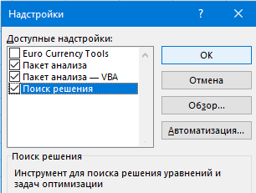

Зарплата |  | Способ активации надстройки “Анализ данных”:
50000
60000 | 1 | Файл -> Параметры -> Надстройки.
70000 | 2 | В списке Управление-Надстройки Excel-Перейти
80000 | 3 | Установите флажок на Пакет анализа-OK
90000 | 4 | Вкладка “Данные” -> группа “Анализ” -> “Анализ данных” должна появиться.

 |  | Использование инструмента “Описательная статистика”:

 | 1 | Данные -> группа Анализ-> Анализ данных
 | 2 | выберите Описательная статистика-OK
 | 3 | В окне укажите входной интервал-диапазон ячеек с данными ($A$2:$A$6)
 | 4 | выходной диапазон -место, где нужно разместить результаты ($A$9)
 | 5 | флажок Итоговая статистика -OK.

тест
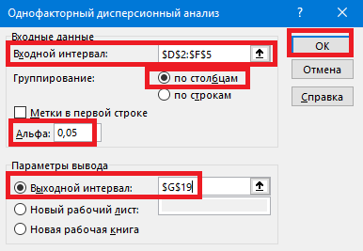
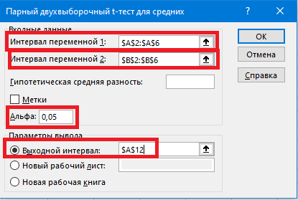
Метод 1 | Метод 2 | Сорт 1 | Сорт 2 | Сорт 3 |  |  | цель Тестирование гипотез
80 | 75 | 40 | 45 | 50
85 | 80 | 45 | 50 | 55 |  | t-тест: метод1,2
90 | 85 | 50 | 55 | 60 | 1 | Данные -> группа Анализ -> Анализ данных -> выберите нужный тип теста
75 | 70 | 55 | 60 | 65 | 2 | Парный двухвыборочный t-тест для средних-JR
80 | 75 |  |  |  | 4 | В окне укажите входные диапазоны
 |  |  |  |  | 5 | параметры теста (альфа= 0.05 или 0.01) и выходной диапазон- OK.

 |  |  |  |  |  | ANOVA: сорт1,2,3
 |  |  |  |  | 1 | Данные -> группа Анализ -> Анализ данных -> выберите нужный тип теста
 |  |  |  |  | 2 | “Однофакторный дисперсионный анализ”) -OK.
 |  |  |  |  | 3 | В окне укажите входные диапазоны
 |  |  |  |  | 4 | параметры теста (альфа= 0.05 или 0.01) и выходной диапазон- OK.

Поиск_реш_1_готово
 |  |  |  |  |  |  | цель : поиск решения
Месяц | янв | фев | март | апр | Итого
сезонность | 0.9 | 1.1 | 0.8 | 1.2 |  | максимизировать Прибыль

Объем продаж,шт | 3,193 | 4,769 | 2,523 | 5,676 | 16,161 | 1 | Данные- Поиск решения
Объем продаж.руб | 127,709 | 190,776 | 100,906 | 227,039 | 646,430 | 2 | установить целевую ячейку= прибыль(F15)
Себестоимость | 79,818 | 119,235 | 63,066 | 141,900 | 404,019 | 3 | изменяя ячейки = (B11 :E11)
Валовый доход | 47,891 | 71,541 | 37,840 | 85,140 | 242,411 | 4 | Ограничения
 |  |  |  |  |  |  |  | добавить B11 :E11>=0
коммерческие расходы | 8000 | 8000 | 9000 | 9000 | 34000 |  |  | добавить F11<=40000
реклама | 7273.1623107 | 12346.323244 | 5117.0085636 | 15263.505855 | 39999.999974 |  |  | ок
накладные расходы | 19,156 | 28,616 | 15,136 | 34,056 | 96,965 | 5 | выполнить
валовые затраты | 34,430 | 48,963 | 29,253 | 58,319 | 170,965 |  | решение найдено
 |  |  |  |  |  |  |  | автоматом заполнится реклама
прибыль | 13,461 | 22,578 | 8,587 | 26,820 | 71,447
рентабельность | 11% | 12% | 9% | 12% | 11%

цена рекламы(F11 <40000) | 40.00
себестоимость | 25.00

Объем продаж.шт. | "=35*B3*(B11+3000)^0,5
Объем продаж.руб | "=B5*$B$18 |  |  |  | "=СУММ(B5:E5)
себестоимость | "=B5*$B$19 |  |  |  | "=СУММ(B7:E7)
Валовый доход | "=B6-B7 |  |  |  | "=СУММ(B8:E8)
реклама | 0 |  |  |  | "=СУММ(B11:E11)
накладные расходы | "= 0.15*B6 |  |  |  | "=СУММ(B12:E12)
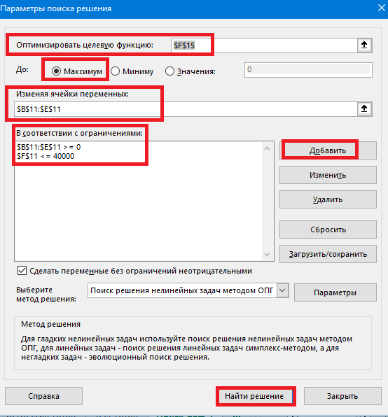
валовые затраты | "=СУММ(B10:B12) |  |  |  | "=СУММ(B13:E13)

прибыль | "=B8-B13 |  |  |  | "=СУММ(B15:E15)
рентабельность | "=B15/B6

поиск_реш_2_готово_
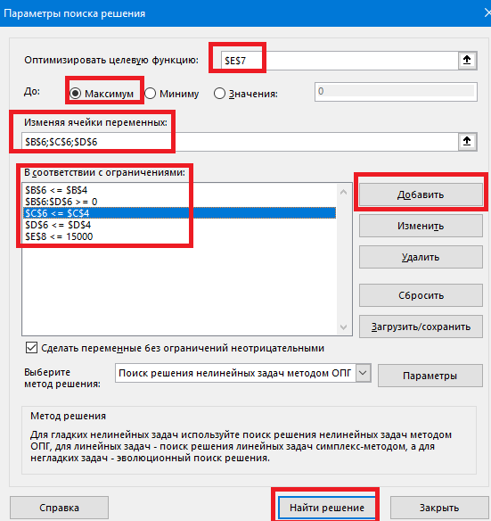
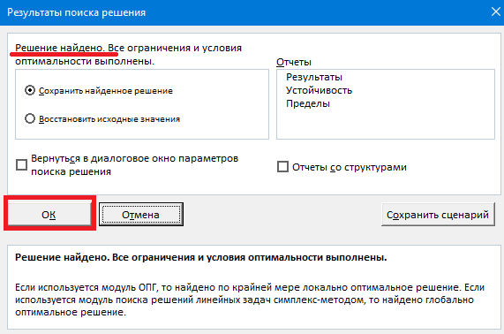
Мы хотим распределить 15000 рублей рекламного бюджета между тремя каналами (ТВ, Интернет, Печать), чтобы получить как можно больше продаж, при этом учитывая, что на каждый канал есть ограничения по количеству единиц рекламы. |  |  |  |  |  |  | цель поиск решения пример2
 | ТВ-реклама | Интернет-реклама | Реклама в печати | Общее | оптимизация рекламного бюджета в пределах 15000
Стоимость (руб/ед.) | 1000 | 500 | 300 |  | строим таблицу
Эффек-ть (об. продаж /ед. рекл.) | 15 | 8 | 5 |  | 1 | создаем таблицу где прописываем стоимость каждой рекламы
макс. Кол-во | 10 | 20 | 30 |  | 2 | кол-во ед.-строка 6 (B6,C6,D6)проставляем нулями
ко-во ед. | 9.5 | 8 | 5 |  | 3 | Общий объем продаж (E7): =B4*B6+C4*C6+D4*D6
общ.обьем |  |  |  | 231.5 | 4 | Общая стоимость (E8): =B3*B6 + C3*C6 + D3*D6
общая стоимость |  |  |  | 15000 | поиск решения
 |  |  |  |  |  | Данные- поиск решения
 |  |  |  |  |  | Оптимизировать целевую функцию = E7
 |  |  |  |  |  | точка максимум
 |  |  |  |  |  | Изменяя ячейки переменных = B6;C6;D6
Общий объем продаж (E7): =B4*B6+C4*C6+D4*D6 |  |  |  |  |  | В соотвествии с ограничениями-Добавить
Общая стоимость (E8): =B3*B6 + C3*C6 + D3*D6 |  |  |  |  |  |  | B6 <= B4
 |  |  |  |  |  |  | C6 <= C4
 |  |  |  |  |  |  | D6 <= D4
 |  |  |  |  |  |  | B6:D6 >= 0
 |  |  |  |  |  |  | E8 <= 15000
 |  |  |  |  |  | найти решение
 |  |  |  |  |  | найдет - Ок (может не найти в других случаях)

